H-PILE,와이어,샤클 중량
6. 중량표
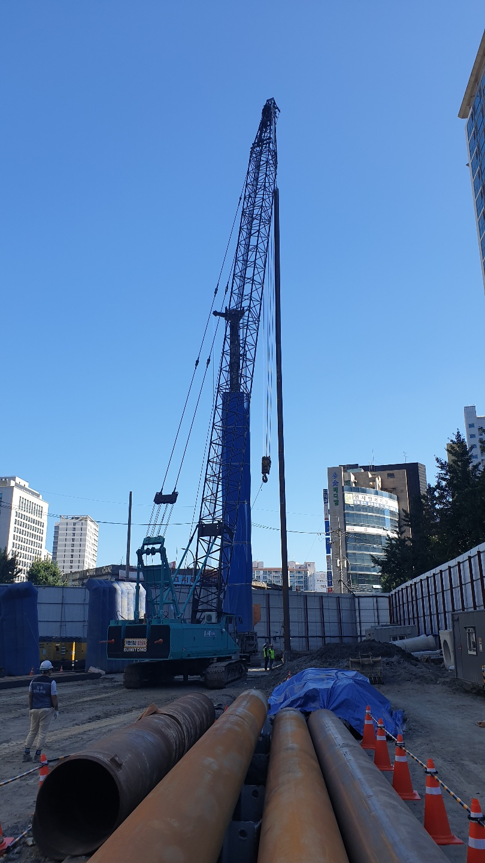
 | 1. H-PILE 이음용접(37M)

 | ※ 중량표 |  |  |  |  | (샤클, 와이어 단위중량표 참고)
 | 구 분 | 사이즈 | 길이(m) | 개수 | 단위중량 | 총중량(kg) | 비 고
 | H-PILE | 300*305*15*15 | 6.4 | 1 | 106 | 700.0 | 너그포함
 | H-PILE | 33.5mm | 2.3 | 2 | 4.33 | 19.9 | 게이지상부
 | H-PILE | 25mm | 1.9 | 5 | 2.41 | 22.9 | 게이지하부
 | 와이어 | 1.75 |  | 2 | 14.2 | 28.4 | 게이지상부
 | 샤클 | 1.125 |  | 5 | 3.2 | 16.0 | 게이지하부
 |  | 1.125 |  | 5 | 3.2 | 16.0 | 와이어연결부
 | 총 중량 |  |  |  |  | 803.2

 | 1. 와이어 및 샤클

 | ※ 중량표 |  |  |  |  | (샤클, 와이어 단위중량표 참고)
 | 구 분 | 사이즈 | 길이(m) | 개수 | 단위중량 | 총중량(kg) | 비 고
 | 와이어 | 16mm |  | 1 | 25 | 25.0
 | 샤클 | 0.75 |  | 1 | 1.54 | 0.0

 | 총 중량 |  |  |  |  | 25.0
 | 전체 중량 (H-PILE(35M)+와이어+샤클) |  |  |  |  | 828.2

H-PILE 도면 및 제원
7. 철근도면 및 제원
① 철근도면
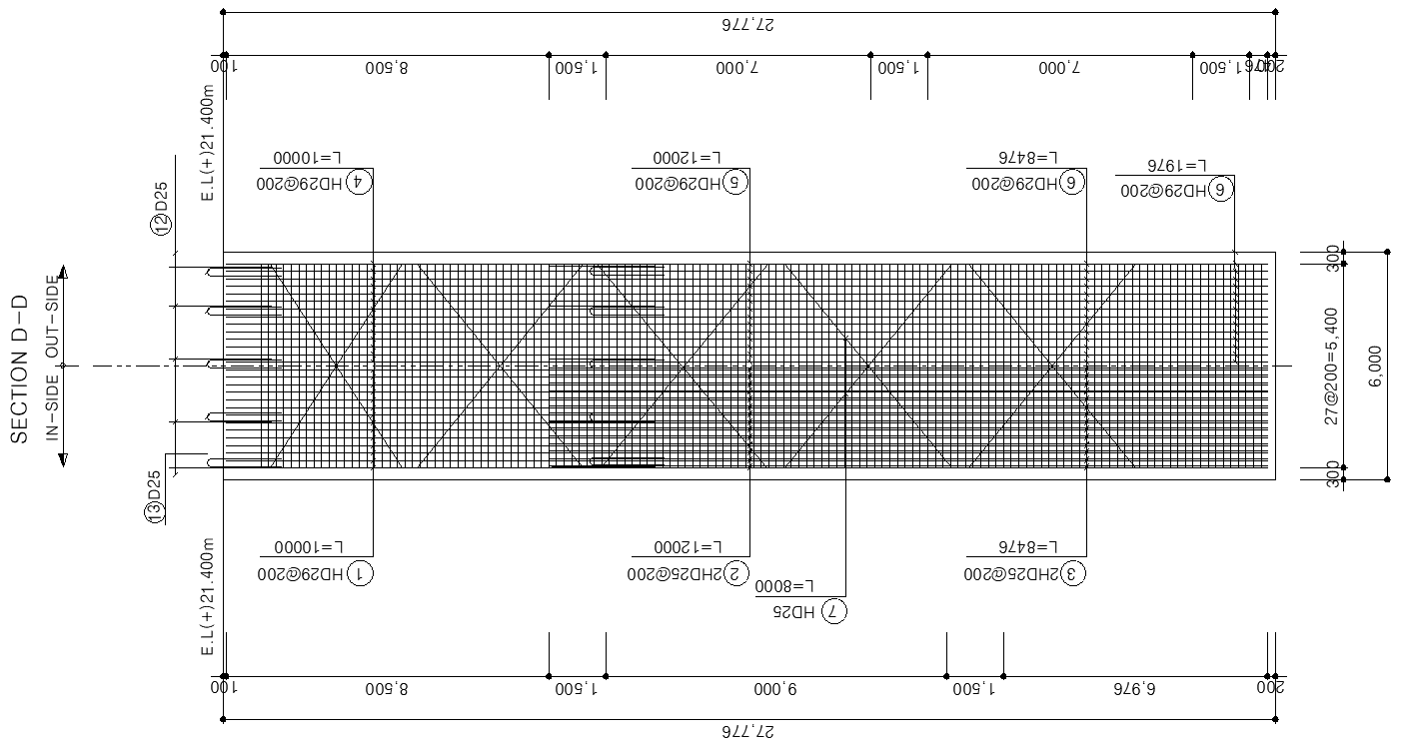

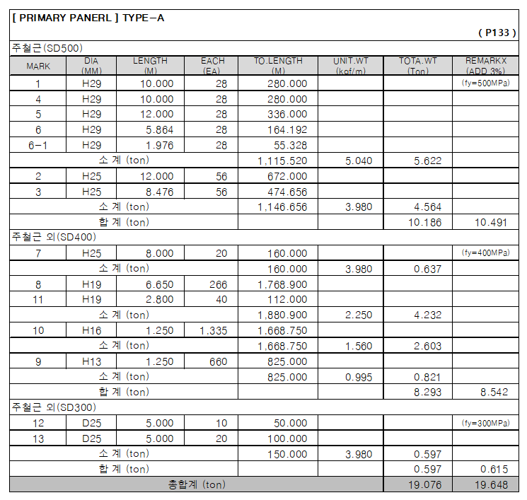
② 철근제원표

③ EMBED 중량표


 | 타 입 | 수 량 | 중 량(kg)
 | 1EMP001 | 2 | 340.3 | 0.85 | 0.85 | 0.03 | 0.021675 | 0.17014875
 | B1EMP002 | 1 | 151.1 | 0.55 | 0.7 | 0.05 | 0.01925 | 0.1511125
 | B1EMP008 | 3 | 510.4 | 0.85 | 0.85 | 0.03 | 0.021675 | 0.17014875
 | B2EMP001 | 1 | 151.1 | 0.55 | 0.7 | 0.05 | 0.01925 | 0.1511125
 | B2EMP007 | 3 | 510.4 | 0.85 | 0.85 | 0.03 | 0.021675 | 0.17014875
 | B3EMP002 | 1 | 90.7 | 0.55 | 0.7 | 0.03 | 0.01155 | 0.0906675
 | B4EMP002 | 1 | 113.0 | 0.6 | 0.8 | 0.03 | 0.0144 | 0.11304
 | B4EMP007 | 3 | 510.4 | 0.85 | 0.85 | 0.03 | 0.021675 | 0.17014875
 | 총중량 |  | 2377.6

와이어제원표
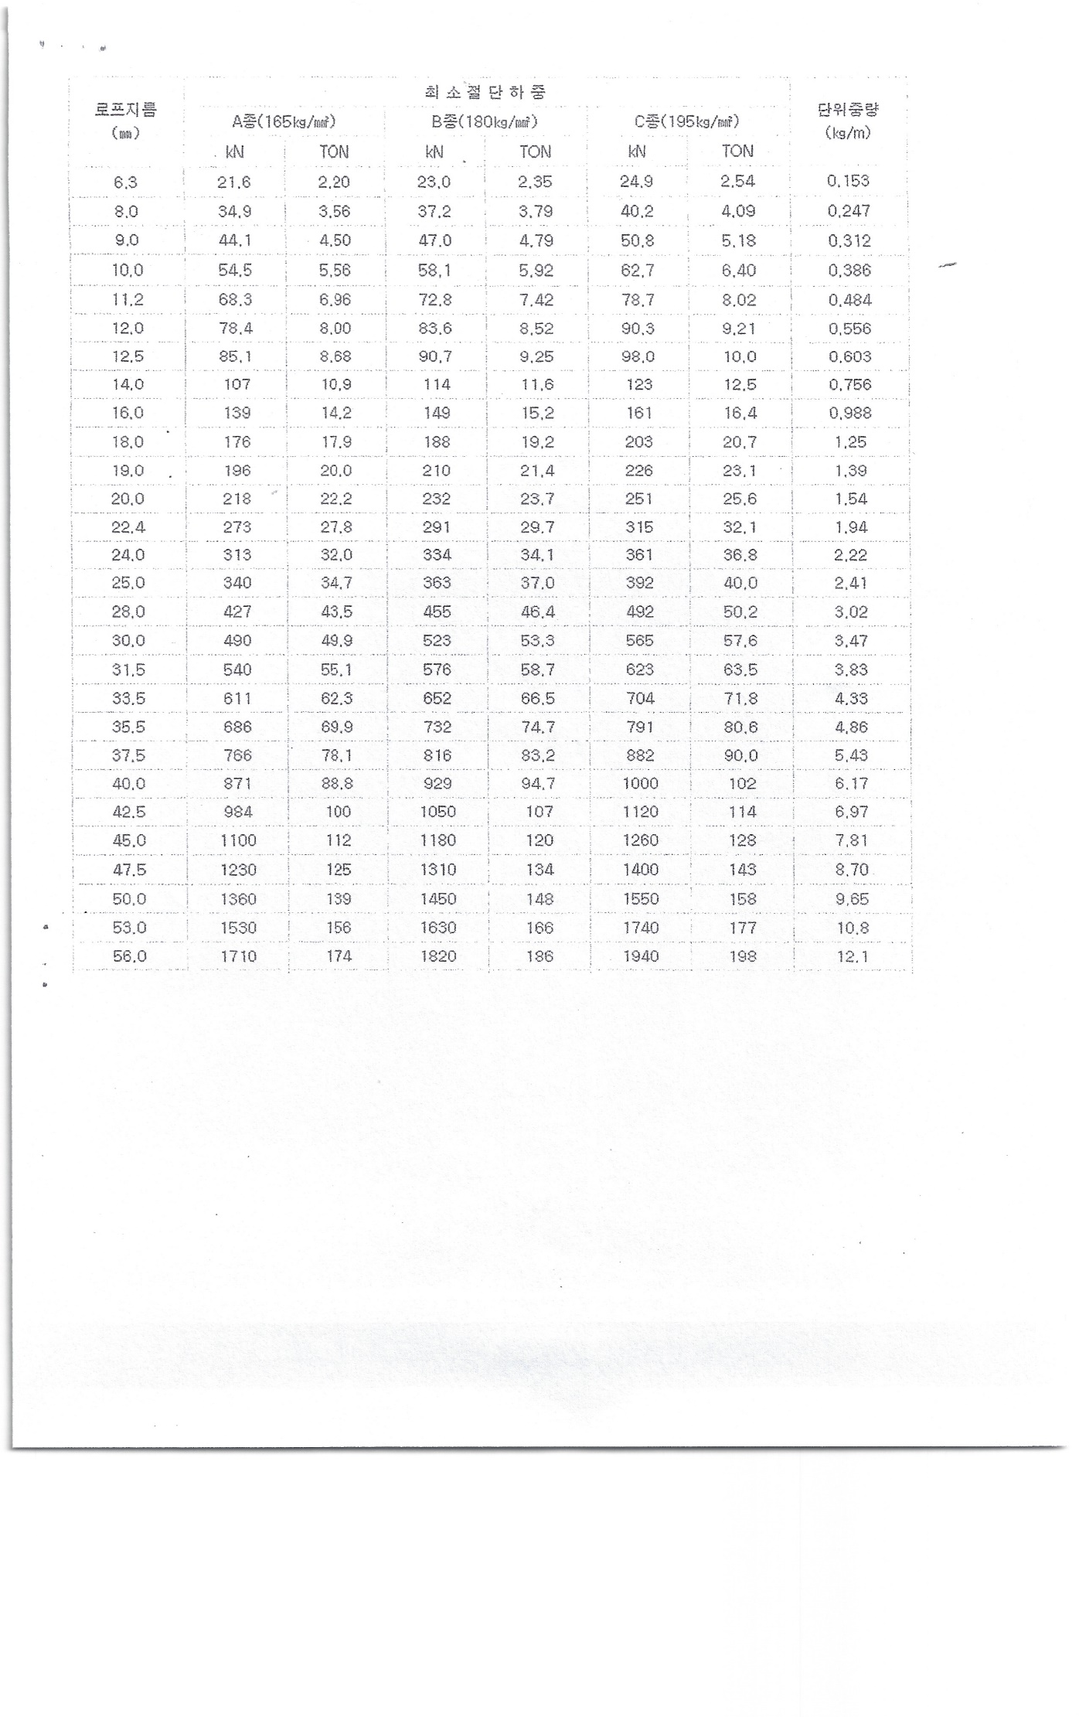
▣ 와이어 제원표

샤클 제원표
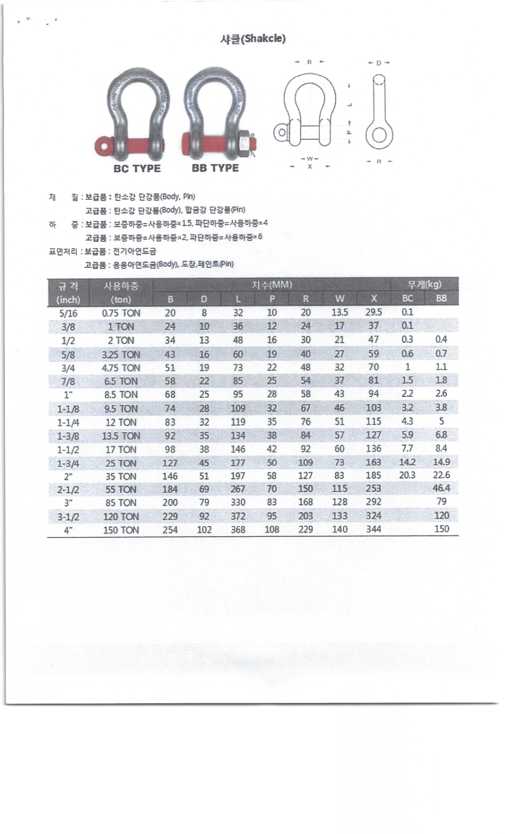
▣ 샤클 제원표

크레인 제원표
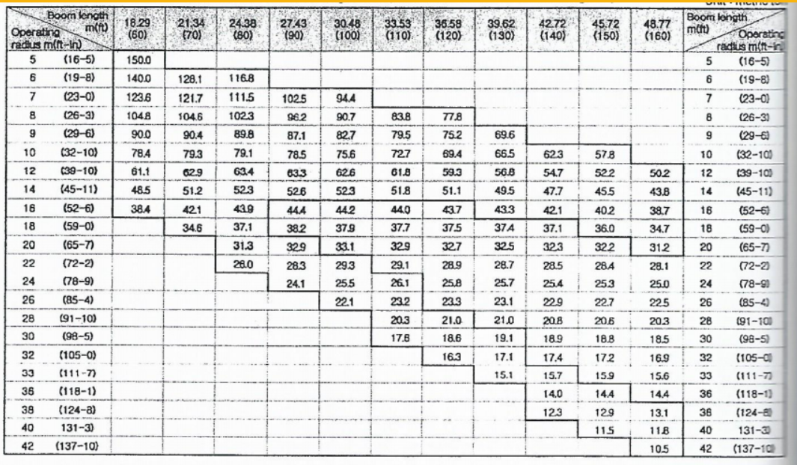
▣ 크레인 제원표

